Sheet1
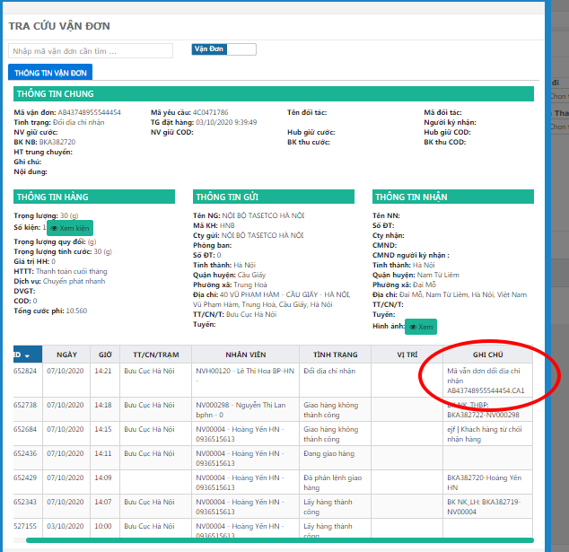
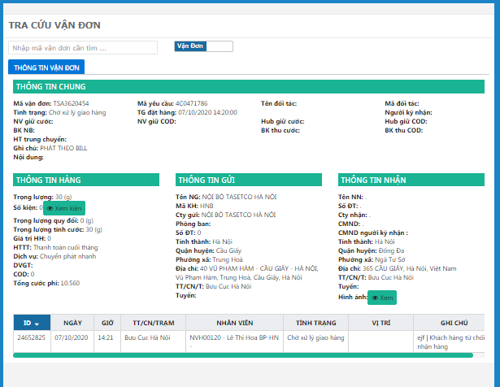
1 | Vận đơn tra cứu sai thông tin ngày phát hàng thành công
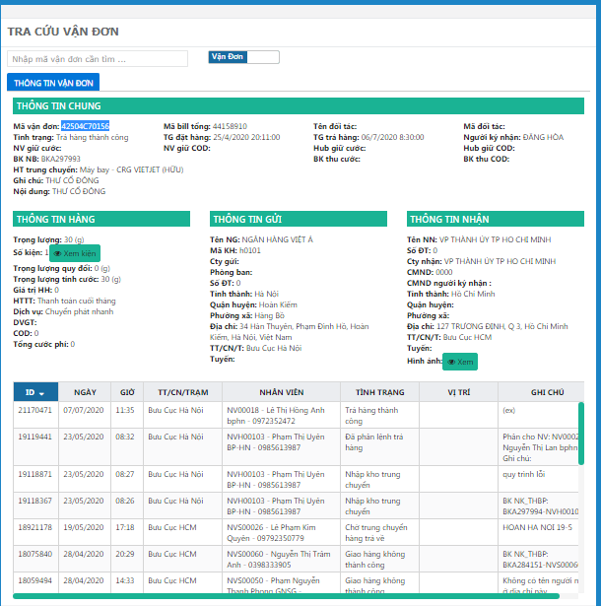
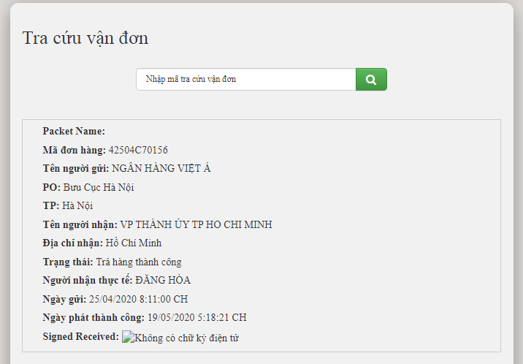

2 | vận đơn sinh bill là mã này nhưng hệ thống lại không ghi nhận mà sinh ra 1 mã khác

